Nova Atualização 02.08.21

PROGRAMAS E EDITAIS ABERTOS DE PARCEIROS E TERCEIROS
PROGRAMAS E EDITAIS DE INOVAÇÃO
 |  | COR | SIGNIFICADO
 |  |  | Editais vinculados ao Covid-19 |  |  |  |  |  | Material atualizado em 02/08/2020

 | N° |  | EDITAL | RESPONSÁVEIS | PRAZO DE VIGÊNCIA | NÍVEL | OBJETIVO | PÚBLICO ALVO | LINK DE ACESSO (copie e cole em seu navegador)
 |  | 1 | Nutrindo Soluções Locais – Edital Regional | fundação Cargill | 2021-08-02 | Maranhão, Tocantins, Piauí e Bahia | identificar, incentivar e apoiar o desenvolvimento de projetos socioambientais que se relacionem com alimentação segura, sustentável e acessível, realizados exclusivamente por Organizações da Sociedade Civil | Organizações da Sociedade Civil. | https://alimentacaoemfoco.org.br/nutrindo-solucoes-locais/
 |  | 2 | PRÊMIO EMPREENDEDOR SOCIAL DO ANO - EDIÇAO ESPECIAL 2021 | Grupo Folha e Fundação Schwab | 2021-08-02 | Nacional | selecionar, premiar e fomentar as lideranças de destaque em meio à pandemia, que inovam e buscam ampliar o impacto de suas ações e seus serviços para responder aos novos desafios no país. O foco será o enfrentamento da desigualdade e dos efeitos negativos da Covid-19 e também a busca de respostas às novas demandas de uma sociedade em transformação, em momento histórico de mobilização e de articulação entre sociedade civil, empresas e poder público. | Consulte o link ao lado para obter maiores informações | https://prosas.com.br/editais/9121-premio-empreendedor-social-do-ano-em-resposta-a-covid-19-edicao-2021?locale=en#!#tab_vermais_descricao
 |  | 3 | Radar Findeslab | FINDES e SENAI | 2021-08-15 | Espirito Santo | Apoiar as empresas e os empreendedores em todo o processo de inovação, dos desafios às soluções. | startups, pesquisadores, estudantes e demais pessoas ou empresas que tenham interesse em solucionar os desafios propostos | https://findeslab.com.br/radar-findeslab/
 |  | 4 | Open Maker Challenge 2021 | BRF, Cargill, Junco, Politriz e a própria Algar Telecom. | 2021-08-15 | Nacional | O programa tem como objetivo continuar estimular a adoção de tecnologias modernas por parte de seus mantenedores (indústrias que compõem o hub), encurtando a barreira de transformação digital e contribuindo para o crescimento da indústria 4.0 no Brasil. | Consultar regulamento do edital através do link ao lado. | https://conteudo.inovacaobrain.com.br/open-maker-challenge-2021
 |  | 5 | Programa - Corredores Digitais e Clusters Econômicos de Inovação 2021 | SEDET /SECITECE /FUNCAP /ADECE | 2021-08-15 | Ceará | seleção de projetos de empreendimento inovador que possam receber fomento à inovação tecnológica mediante a outorga de bolsas de inovação aos empreendedores pertencentes às equipes dos projetos, que empreguem todo o potencial das tecnologias digitais para possibilitar, em áreas estratégicas da economia do estado do Ceará, o aumento da produtividade, da competitividade e dos níveis de renda e emprego | Consulte o link ao lado para obter maiores informações | https://corredoresdigitais.info/editais/
 |  | 6 | Programa Soluções 4.0 | IEL -RN /NAGI | 2021-08-15 | Nacional | captar empresas investidoras com potencial para aplicar em empreendimentos. Para as startups que disponham ou construam negócios envolvendo demandas e interesses comuns, resultando no desenvolvimento de soluções inovadoras sustentáveis, escaláveis, de inovação, gestão, de base tecnológica, digital ou social. | Consulte o link ao lado para obter maiores informações | https://www.rn.iel.org.br/negocios-inovadores/
 |  | 7 | PROGRAMA DE INDUÇÃO A CRIAÇÃO DE STARTUPS - PICS | CINTTEC/POSGRAP/UFS | 2021-08-16 | Sergipe | Estimular o desenvolvimento de novas startups em Sergipe, por meio das produções tecnológicas e/ou científicas de pesquisadores, professores, alunos de graduação, e alunos de pós graduação da UFS, contribuindo assim com o desenvolvimento socioeconômico do estado. | Consulte o link ao lado para obter maiores informações | https://cinttecufs.wixsite.com/inovacao/pics
 |  | 8 | Programa batch #20 | wow aceleradora / anprotec | 2021-08-23 | Nacional | ajudar a startup na validação de product-market fit e estruturação de crescimento. | startup | https://www.wow.ac/inscricao
 |  | 9 | Pulsar Projetos - Unimed Vitória | Unimed | 2021-08-27 | Espirito Santo | aperfeiçoar cada vez mais a qualidade dos serviços prestados pela Unimed Vitoria por meio de inovação e colaboração, buscando startups que desejam acompanhar a empresa nessa jornada. | Consulte o link ao lado para obter maiores informações | https://pulsar.unimedvitoria.com.br/
 |  | 10 | EDITAL DE CHAMADA PÚBLICA nº 02/2021 SELEÇÃO DE PROJETOS DE INOVAÇÃO PARA O PROGRAMA INOVA AMAZÔNIA | SEBRAE - Pará/ USI/ SECTET/ FUNDAÇÃO GUAMÁ | 2021-09-05 | Pará | Estimular o empreendedorismo e a inovação, por meio de capacitações para o desenvolvimento de produtos (bens e/ou serviços) ou de processos inovadores, para transformar ideias inovadoras em empreendimentos e fortalecer pequenos negócios que incorporem novas tecnologias aos setores relacionados à bioeconomia no Estado do Pará. | Consulte o link ao lado para obter maiores informações | https://www.sebrae.com.br/sites/PortalSebrae/inovaamazonia
 |  | 11 | Startup Invest Summit | Sebrae e Bossanova Investimentos | 2021-09-10 | Nacional | investir até R$ 15.000.000,00 em 50 startups do país. Cada startup poderá receber *até R$ 300 mil para acelerar o negócio*, em troca de um percentual da empresa. No alvo da iniciativa estão empresas inovadoras, digitais e escaláveis, modelo de negócio B2B ou B2B2C, com faturamento mínimo de R$ 20 mil mensais e que estejam em rodada de captação pré-seed e seed | Consulte o link ao lado para obter maiores informações | https://www.startupinvestsummit.com.br/
 |  | 12 | Edital CEPID 2021 | FAPESP | 2021-09-15 | SÃO PAULO | Realização de projetos em parceria com empresas ou órgãos, governamentais ou não, responsáveis por políticas públicas. Esses projetos poderão beneficiar-se dos Programas de Pesquisa em Parceria para Inovação Tecnológica (PITE) ou de Pesquisa em Políticas Públicas (PPP) da FAPESP; | Consulte o link ao lado para obter maiores informações | https://fapesp.br/14948/edital-cepid-2021
 |  | 13 | EDITAL DE CHAMADA PÚBLICA FAPESC Nº 30/2021 PROGRAMA ACELERA STARTUP SC | FAPESC / SEBRAE -SC | 2021-08-23 | Santa Catarina | Acelerar o empreendedorismo inovador por meio de recursos de subvenção econômica (recursos não reembolsáveis) para o desenvolvimento de produtos (bens e/ou serviços) ou de processos inovadores no desenvolvimento de empresas de base tecnológica que incorporem novas tecnologias aos setores econômicos estratégicos do estado de Santa Catarina. | startups | https://www.fapesc.sc.gov.br/edital-no-30-2021-programa-acelera-startup-sc/
 |  | 14 | SEEDES | FAPESP | Perene | Espirito Santo | fomentar o desenvolvimento de empresas e ideias inovadoras! | startups | https://seedes.es.gov.br/
 |  | 15 | Natura Startups | NATURA | Perene | Nacional | viabilizar e acelerar negócios inovadores | Consulte o link ao lado para obter maiores informações | https://prosas.com.br/editais/3043-natura-startups?locale=es
 |  | 16 | Programa Google para organizações sem fins lucrativos | Google Brasil | Perene | Nacional | oferece a organizações sociais o uso de ferramentas Google com o intuito de potencializar a presença do terceiro setor no cenário digital e contribuir para o aumento de visibilidade das ONGs. | ONG's | https://prosas.com.br/editais/3435-programa-google-para-organizacoes-sem-fins-lucrativos?locale=es
 |  | 17 | Programa Catalisa CORP Desafio Plataforma de Experiências Turísticas | SEBRAE Bancorbrás | * | Nacional | Seu objetivo é trazer uma transformação na experiência de viagem, aproximando ainda mais os clientes aos pequenos negócios de Turismo. | Startups | http://www.agenciasebrae.com.br/sites/asn/uf/NA/catalisa-corp-lancara-primeiros-desafios-na-30-conferencia-anprotec,fa0d6b6106cd5710VgnVCM1000004c00210aRCRD
 |  | 18 | Programa de Aceleração de ONGs | Phomenta | Perene | Nacional | Visa transformar a gestão da organização em um curto espaço de tempo, entre 5 e 7 meses, com ferramentas práticas e conteúdos dinâmicos. | Organizações da Sociedade Civil | https://conteudo.phomenta.com.br/aceleracao-de-ongs
 |  | 19 | CAMPANHA STARTUPS X COVID19 | ABStartups Ministério da Economia | Perene | Nacional | Mapear as soluções inovadoras de cada startup para enfrentar a crise do Coronavírus. | Startups brasileiras | https://docs.google.com/forms/d/e/1FAIpQLSfQ5JSqTn1wwGR8zblo0xE7J5KWtxF5vAh5MXD_t5UeWfFMVQ/viewform
 |  | 20 | PROGRAMA STARTUP MACHINE: INOVANDO NA CRISE | Tudo sobre startups | Perene | Pará | Ajudar o seu negócio a se preparar para esse momento do Covid-19 com estratégia, tomada de ação rápida e, principalmente, colocar tudo em prática o mais rápido possível. | Startup | https://inovandonacrise.tudosobrestartups.com.br/96704d1/curso-crise/startup-machine-inovando-na-crise
 |  | 21 | ENTREPRENEURSHIP WORLD CUP | EWC | Perene | Nacional | Transforme sua ideia em um empreendimento e amplie seus negócios de sucesso. Tudo isso e muito mais na Copa do Mundo de Empreendedorismo. | Olhar os itens e critérios de elegibilidade no edital (link ao lado) | https://entrepreneurshipworldcup.com/#
 |  | 22 | PROGRAMA DE INCUBAÇÃO DO INSTITUTO GENE | Instituto Gene | Perene | Santa Catarina | Atender a todos que desejam ingressar no Programa de Incubação do Instituto Gene oferecendo benefícios como capacitação e treinamentos para fortalecer as boas iniciativas. | Olhar os itens e critérios de elegibilidade no edital (link ao lado) | https://www.institutogene.org.br/noticias/novidadeinstitutogeneabreeditalpermanenteparaincubaceo/
 |  | 23 | Matchfunding Enfrente o Corona | Fundação Tide Setubal Benfeitoria | Perene | Nacional | Plataforma de financiamento de iniciativas de enfrentamento dos efeitos do Coronavírus nas periferias brasileiras. | Consulte o link ao lado para obter maiores informações | https://benfeitoria.com/canal/enfrente
 |  | 24 | Regulamento do Programa Finep 2030 Empresarial | Finep Finep 2030 MCTIC | Perene | Nacional | Apoiar o desenvolvimento, por empresas brasileiras, de produtos, processos e serviços inovadores para a cadeia automotiva, por meio do financiamento não reembolsável a projetos, considerados estratégicos, no âmbito do programa Rota 2030 – Mobilidade e Logística. | Empresas brasileiras de todos os portes, da cadeia de fornecedores do setor automotivo incluindo máquinas agrícolas e rodoviárias autopropulsadas. | http://www.finep.gov.br/images/apoio-e-financiamento/programas-e-linhas/Finep_2030_Empresarial/29_07_2020_Regulamento_Programa_Finep_2030_Empresarial.pdf
 |  | 25 | IdearuMCTIC | MCTIC | Perene | Nacional | Conectar ideias e avaliar a maturidade de soluções tecnológicas, com foco inicial nos desafios apresentados pela pandemia. | Consulte o link ao lado para obter maiores informações | http://www.mctic.gov.br/mctic/opencms/salaImprensa/noticias/arquivos/2020/03/MCTIC_investe_no_combate_ao_Covid19.html#carousel-example-generic
 |  | 26 | INOVA Talentos | IEL/NC CNPq | Perene | Espirito Santo | Desenvolver o melhor software e aplicativo para área da saúde que atenda as demandas de médicos, profissionais da área da saúde e pacientes, sendo referencia em análise de dados de doenças e tratamentos clínicos, objetivando o aumento da eficiência dos resultados e melhorando, de forma inovadora, o processo de pesquisa na área da saúde. | Mestre Graduado | http://www.portaldaindustria.com.br/inovatalentos/acessar/projeto/procurar/?uf_vaga=ES&setor=
 |  | 27 | Desafio Montreal General Hospital | Fundação do Hospital Geral de Montreal; Instituto de Pesquisa do Centro de Saúde da Universidade McGill | Perene | Internacional | Projetar um ventilador de baixo custo, simples, fácil de usar e fácil de construir que possa atender os pacientes do COVID, em um período de emergência e que possa ser instalado em qualquer lugar. | Equipes projetem um ventilador de baixo custo. | https://www.agorize.com/en/challenges/code-life-challenge
 |  | 28 | Edital Nº 08/2019 Bolsas no País e no Exterior | FINEP; EMBRASER; BNDES; Desenvolve SP; Fundo Aerospacial. | Perene | Nacional | Apoiar empresas para a execução de Planos Estratégicos de Inovação e projetos que resultem em inovações em produtos, processos e serviços baseados em tecnologias digitais com aplicações na saúde, indústria, no agronegócio (ambiente rural) e no desenvolvimento urbano (cidades). | Empresas brasileiras com receita operacional bruta anual ou anualizada igual ou superior a R$ 16 milhões e que submetam propostas com valor mínimo de R$ 5 milhões | http://www.fundoaeroespacial.com.br/sobre/
 |  | 29 | Super Desafio COVID-19 | 100 Open Startups | Perene | Nacional | Divulgar os desafios relacionados ao Covid-19 das empresas, governo e sociedade civel e conectar startups que possam desenvolve-los. | Startups; Comunidade cientifica; Empresas de todos os portes; Órgãos governamentais; Sociedade civil | https://www.openstartups.net/site/coronavirus-challenges.html
 |  | 30 | Draper Richards Kaplan Foundation | Fundação Draper Richards Kaplan | Perene | Internacional | Apoiar organizações em seus projetos de expansão e escala e que queiram expandir sua atuação para alcançar um número maior de beneficiários. As propostas devem ser enviadas em inglês. | Consultar regulamento do edital através do link ao lado. | https://www.drkfoundation.org/apply-for-funding/
 | CRÉDITOS E FINANCIAMENTOS | 31 | Fundo Global de Resiliência para Meninas e Mulheres Jovens | Fundo Global de Resiliência | Perene | Nacional | Apoiar grupos ativistas durante o período da pandemia do coronavírus. | Grupos liderados por meninas e/ou mulheres jovens com menos de 35 anos | https://www.theglobalresiliencefund.org/
 |  | 32 | Programa BNDES Finem Tecnologia da Informação | BNDES. | Perene | Nacional | Apoiar projetos que trazem benefícios para a sociedade. | Empresas de todos os portes | https://www.bndes.gov.br/wps/portal/site/home/financiamento/produto/bndes-finem-ti
 |  | 33 | BNDES Crédito Pequenas Empresas | BNDES | Perene | Nacional | Apoiar projetos que trazem benefícios para a geração de empregos. | Pequenas Empresas | https://www.bndes.gov.br/wps/portal/site/home/financiamento/produto/bndes-credito-pequenas-empresas
 |  | 34 | Fundo de Urgência COVID-19 | Firgun Empreende Ai Impacta Hub SP | Perene | São Paulo | Apoiar empreendedores das periferias com acesso a microcrédito nesse difícil momento. | Pequenos empreendedores | https://docs.google.com/forms/d/e/1FAIpQLSf3AT2wZkdjinrEPFQ5RiPGzxDRvvMGuFqRlGSCNR5oAW0WDA/viewform
 |  | 35 | PROGER PROGER Exportação | FAT | Perene | Nacional | Estimular exportação em condições compatíveis com o mercado internacional, inclusive fase pré-embarque. | Micro e pequenas empresas de exportação | http://portalfat.mte.gov.br/programas-e-acoes-2/programas-de-geracao-de-emprego-e-renda-proger/linhas-de-credito/
 |  | 36 | PROGER Turismo Investimento para Micro e Pequena Empresa | FAT | Perene | Nacional | Financiar investimento ou investimento com capital de giro associado para empresas da cadeia produtiva do setor de turismo, em atividades pré-estabelecidas pelo MTE e pelo MT, de acordo com a tabela CNAE. | Micro e pequenas empresas da cadeia do setor turismo | http://portalfat.mte.gov.br/programas-e-acoes-2/programas-de-geracao-de-emprego-e-renda-proger/linhas-de-credito/
 |  | 37 | PROGER Urbano Investimento para Micro e Pequena Empresa | FAT | Perene | Nacional | Financiar investimento e capital de giro associado para microempresas e empresas de pequeno porte em projetos que proporcionem a geração e manutenção de postos de trabalho e renda. | Firmas individuais e Micro e Pequenas empresas | http://portalfat.mte.gov.br/programas-e-acoes-2/programas-de-geracao-de-emprego-e-renda-proger/linhas-de-credito/
 |  | 38 | Caixa Econômica Linhas de Crédito | Caixa Econômica | Perene | Nacional | Linhasa de crédito para a necessidade da sua empresa. | Consultar regulamento do edital através do link ao lado. | http://www.caixa.gov.br/empresa/credito-financiamento/Paginas/default.aspx?utm_source=cross&utm_medium=credito&utm_campaign=expansao-pj
 |  | 39 | LINHA DE CRÉDITO EMERGENCIAL - BANDES/BANESTES | Bandes Banestes | Perene | Espirito Santo | Reduzir os impactos econômicos da pandemia da Covid-19 para as empresas capixabas através da disponibilidade uma linha de crédito emergencial para empresas afetadas economicamente pelo novo coronavírus. | Empresas de todos os portes | https://www.banestes.com.br/informes/2020/2020_03_17_01.html
 |  | 40 | Finep INOVACRED 4.0 | Finep | Perene | Nacional | Apoiar a formulação e implementação de soluções de digitalização que abarquem a utilização, em linhas de produção, de serviços de implantação de tecnologias habilitadoras da Indústria 4.0. | Empresas brasileiras com atividades econômicas nos setores da Indústria da Transformação e da Agricultura. | http://www.finep.gov.br/apoio-e-financiamento-externa/programas-e-linhas/inovacred4-0
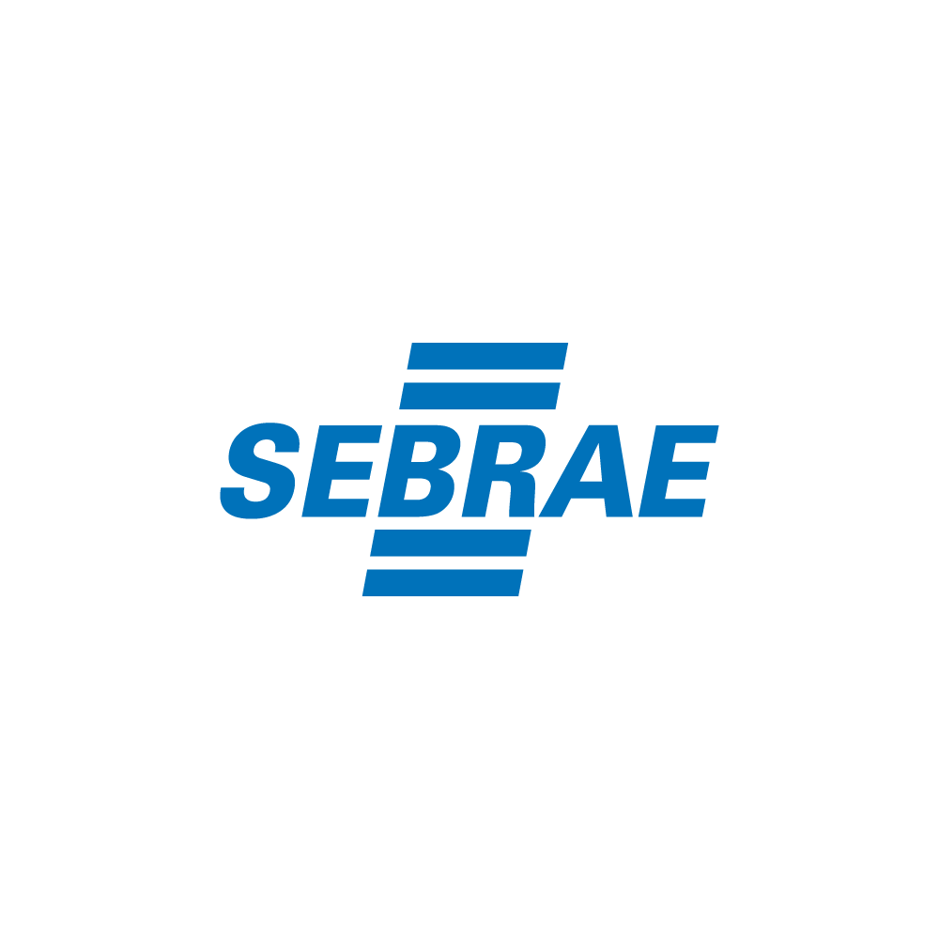
 |  | 41 | BNDES Crédito Serviços 4.0 | BNDES | Perene | Nacional | Financiamento para contratação de serviços tecnológicos, credenciados pelo BNDES, associados à otimização da produção, à viabilização de projetos de manufatura avançada e à implantação de soluções de cidades inteligentes e outros similares. | Consultar regulamento do edital através do link ao lado. | https://www.bndes.gov.br/wps/portal/site/home/financiamento/produto/bndes-credito-servicos-4.0

